Pérdidas esperadas
 | Metodo simplificado de pérdidas esperadas - Plenas
 | Año 1 | Año 2 | Año 3 | Año 4 | Año 5
Ventas | $ 276,000,000 | $ 310,000,000 | $ 340,000,000 | $ 325,000,000 | $ 410,000,000
recaudo | $ 271,000,000 | $ 305,000,000 | $ 325,000,000 | $ 310,000,000 | $ 405,000,000
No cobro | $ 5,000,000 | $ 5,000,000 | $ 15,000,000 | $ 15,000,000 | $ 5,000,000

 | 1.81% | 1.61% | 4.41% | 4.62% | 1.22% | 2.73%

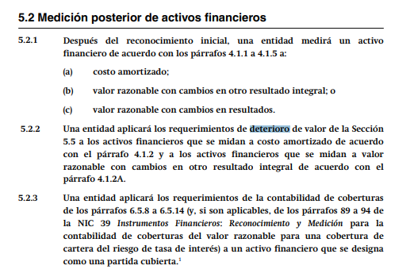
Observaciones
Incluye todos los clientes
Excluye a clientes muy antiguos que nunca incumpla
El % se revisa una vez al año
Se aplica en cuanto se de el hecho ecónomico

FE15810 | $ 3,700,000.0
 | $ 101,167

FE15811 | $ 15,000,000
 | $ 410,135

FE15812 | $ 30,000,000
 | $ 820,269.54

